Hoja1
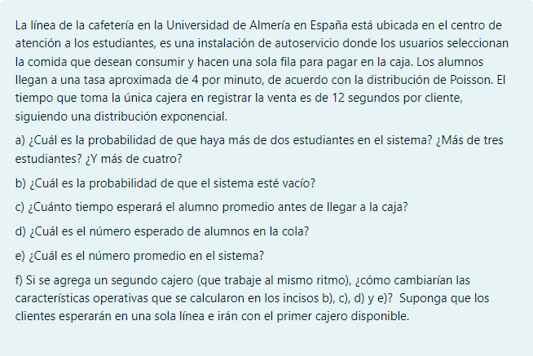

λ | 4 | Estudiantes por minuto |  |  |  |  | 1/12 estu/seg | * 60seg | 5
μ | 1 | Estudiante cada 12 segundos |  | 5 | Estudiantes por minuto |  |  | 1min

 | 0.8

A) |  |  |  | 2 o mas estudiantes |  | 3 o mas estudiantes |  | 4 o mas estudiantes
 |  |  |  | 12.80% |  | 10.24% |  | 8.19%

B) |  |  | 20.000% | de estar vacio

C) |  | 0.8 | minutos antes de llegar a la caja

D) |  | 3.2 | estudiantes

E) |  | 4 | estudiantes

F) | Cambiarian dastricamente, ya que nuestros resultados se verian en tiempos menores, mayor probabilidad de estar vacio
 | Con tiempos mucho mas cortos de fila, pero con mayor coste

